VALIDACIÓN
Ejercicio de validación de datos
Cada validación debe contar con una configuración, un mensaje de entrada y un mensaje de error.
ENTEROS | LISTA | FECHAS | DESCRIPCIÓN | CENTRO DE COSTOS | CELULAR

RECIBO DE CAJA
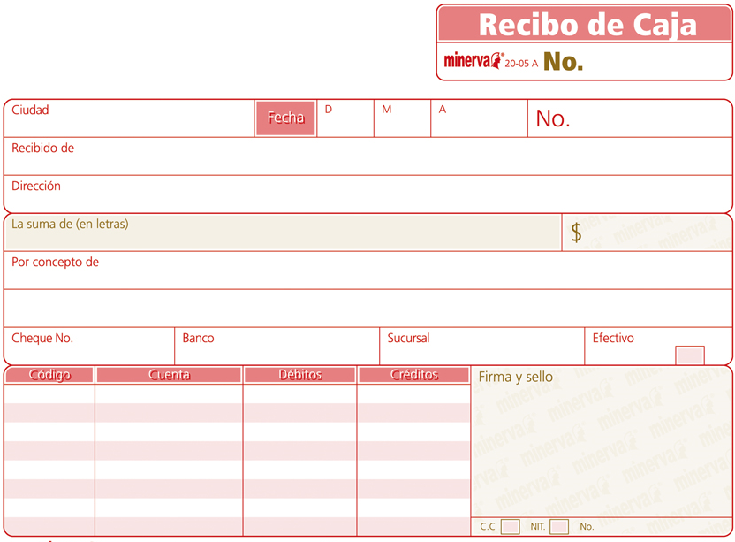

Diseñe en esta hoja el siguiente recibo de caja, intenta que el resultado sea similar a la muestra, puede variar los colores

